RENTABILIDAD DE LA INVERSION
ANÁLISIS DE RENTABILIDAD DEL NEGOCIO

INVERSIÓN TOTAL |  |  | -$808,620 |  |  |  |  |  |  |  | DATOS / Análisis y si
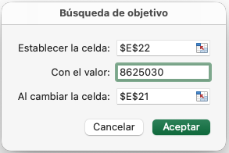
TIR (5 años): |  |  | 87.2%
TIR (a perpetuidad): |  |  | 91.1%
 |  | VALOR PRESENTE NETO (en periodo de análisis): | $947,336
PUNTO DE EQUILIBRIO AL AÑO: |  |  | 2
RETORNO DE LA INVERSIÓN AL AÑO: |  |  | 1

VALUACIÓN POR FLUJOS DESCONTADOS
VALOR BRUTO DE LA EMPRESA (Enterprise Value): |  |  | $2,223,870
 |  | CAJA | $0
 |  | PASIVOS LABORABLES | $0
 |  | PASIVOS FINANCIEROS | $0
VALOR NETO DE LA EMPRESA (Equity Value): |  |  | $2,223,870
Inversión / Valor Neto (% de la empresa): |  |  | 36%
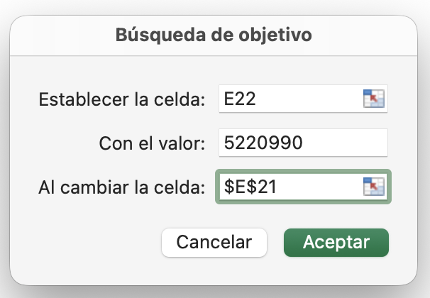
VALUACIÓN POR MÚLTIPLOS
 |  |  | 8.9x
MÚLTIPLOS EBIT (a valor presente): |  |  | $2,223,870
Inversión / Valuación (% de la empresa): |  |  | 36%

AÑO | INVERSIÓN INICIAL | UTILIDAD DE OPERACIÓN (EBIT) | NOPAT | + D&A | +/- VAR. EN EL CAP. DE TRABAJO | +/- INVERSIÓN DE ACTIVO FIJO (CAPEX) | Flujo c/ Valor Terminal | VPN | DPBP (Discount Payback Period) Efectivo
0 | 808,620 |  |  |  |  |  | -808,620 | -808,620 | -808,620 | -
1 |  | 757,592 | 757,592 | 132,858 | -39,895 | 0 | 850,555 | 682,026 | -126,593 | 1
2 |  | 1,677,571 | 1,006,542 | 40,700 | -12,351 | 0 | 1,034,892 | 665,415 | 538,821 | 2
3 |  | -98,796 | -98,796 | 40,700 | -13,504 | 0 | -71,600 | -36,915 | 501,906 | 3
4 |  | 666,002 | 399,601 | 40,700 | -13,700 | 0 | 426,602 | 176,367 | 678,273 | 4
5 |  | 1,305,846 | 783,508 | 40,700 | -12,572 | 0 | 811,636 | 269,064 | 947,336 | 5
 |  |  |  |  |  | Perpetuidad: | 1,276,534 | 947,336 | 1
 |  |  |  |  |  |  |  | 947,336

 |  |  |  |  |  |  |  | ULTIMO PERIODO EN NEGATIVO | 1
 |  |  |  |  |  |  |  | ULTIMA CANTIDAD NEGATIVA (+) | -126,593
 |  |  |  |  |  |  |  | PRIMER FLUJO DE EFECTIVO POSITIVO | 665,415

 |  |  |  |  |  |  |  |  | BREAK EVEN POINT
 |  |  |  |  |  |  |  |  | 757,592 | 1
 |  |  |  |  |  |  |  |  | 1,677,571 | 2
 |  |  |  |  |  |  |  |  | -98,796 | 3
 |  |  |  |  |  |  |  |  | 666,002 | 4
 |  |  |  |  |  |  |  |  | 1,305,846 | 5

 |  |  |  |  |  |  |  | ULTIMO PERIODO EN NEGATIVO | 2
 |  |  |  |  |  |  |  | ULTIMA CANTIDAD NEGATIVA (+) | $757,592

 |  |  |  |  |  |  | Tasa de crecimiento de la Perpetuidad | 3%
 |  |  |  |  |  |  | Siguiente flujo con Tasa de crecimiento de la Perpetuidad | 835,985
 |  |  |  |  |  |  | Tasa de Perpetuidad | 21.7%
 |  |  |  |  |  |  | VALOR TERMINAL (PERPETUIDAD) | 3,850,690
 |  |  |  |  |  |  | VALOR TERMINAL (PERPETUIDAD) A VP | 1,276,534

AÑO | CXC | INVENTARIOS | CXP | VAR. CAP. TRABAJO | CAP. TRABAJO NETO | SUPUESTOS DE CAPITAL DE TRABAJO
0 | 0 | 0 | 0 | 0 | 0 |  | Días Cartera (DSO) | 30
1 | 32,375 | 30,079 | 22,559 | -39,895 | 39,895 |  | Clientes con Crédito | 10%
2 | 42,128 | 40,472 | 30,354 | -12,351 | 52,245 |  | Días Inventario (DIO) | 60
3 | 52,659 | 52,360 | 39,270 | -13,504 | 65,749 |  | Días Proveedores (DPO) | 45
4 | 63,191 | 65,031 | 48,773 | -13,700 | 79,449 |  | Días base (año) | 360
5 | 72,670 | 77,403 | 58,053 | -12,572 | 92,021

